Sheet1
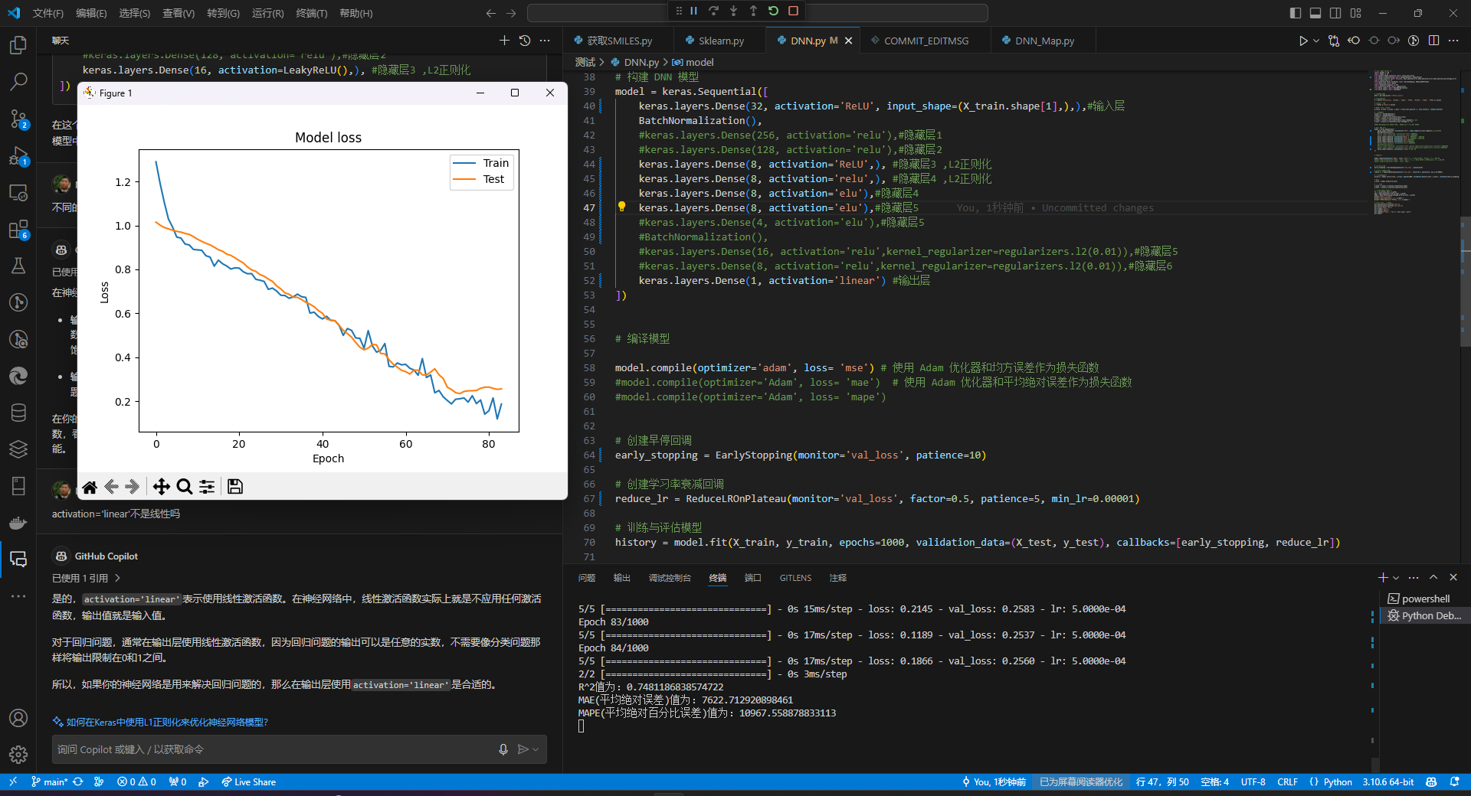
是否归一化 | 正则化 | 早停轮数 | 迭代次数 | loss | 隐藏层数 | 优化器 | R2 | MAE | MAPE | 0.83% | 3141 | 7620
 |  |  | 1000 | mae | 5 | adam | 0.19% | 6465 | 28
 |  |  | 500 | mae | 5 | adam | 0.33% | 6041 | 75
 |  |  | 250 | mae | 5 | adam | 0.56% | 5371 | 14
 |  |  | 125 | mae | 5 | adam | 0.21% | 6406 | 2.76
 |  |  | 175 | mae | 5 | adam | 0.42% | 5752 | 40
 |  |  | 275 | mae | 5 | adam | 0.27% | 6100 | 0.76
 |  |  | 250 | mae | 3 | adam | 0.25% | 6228 | 112
 |  |  | 500 | mae | 3 | adam | 0.25% | 6197 | 34
 |  |  | 128 | mae | 3 | adam | 0.13% | 6826 | 546
 |  |  | 1000 | mae | 3 | adam | 0.19% | 6539 | 322
 |  |  | 275 | mae | 3 | adam | 0.04% | 7036 | 61
 |  |  | 200 | mse | 3 | adam | 0.45% | 9753 | 18555
 |  |  | 500 | mse | 3 | adam | 0.50% | 8378 | 9054
 |  |  | 750 | mse | 5 | adam | 0.54% | 6391 | 14217
 |  |  | 625 | mse | 5 | adam | 0.53% | 7818 | 11024
 |  |  | 500 | mse | 5 | adam | 0.57% | 6485 | 12075
 |  |  | 325 | mse | 5 | adam | 0.51% | 8207 | 10894
 |  |  | 250 | mse | 5 | adam | 0.49% | 8196 | 11252
 |  |  | 1000 | mse | 7 | sgd | 0.64% | 5398 | 5084
 |  | 10 | 1000 | mse | 7 | RMSprop | 0.14% | 0.8387 | 8054
 |  | 5 | 1000 | mse | 3 | RMSprop | 0.34% | 7561 | 9663
 |  | 5 | 1000 | mse | 3 | sgd | 0.60% | 8407 | 24937
 |  | 5 | 1000 | mse | 3 | adam | 0.71% | 6272 | 26199
 | 7.l2,0.01 | 5 | 1000 | mse | 3 | adam | 0.23% | 8739 | 9736
是 | 7.l2,0.01 | 5 | 1000 | mse | 3 | adam | 0.35% | 10649 | 19385
是 | 无 | 5 | 1000 | mse | 3 | adam | 0.50% | 10371 | 21267
是 | 无 | 5 | 1000 | mse | 3 | sgd | 0.36% | 11654 | 20227
否 | 无 | 5 | 1000 | mse | 2 | sgd | 0.67% | 8333 | 26748
否 | 无 | 5 | 1000 | mse | 2 | adam | 0.64% | 7879 | 23108
否 | 7.l2,0.01 | 5 | 1000 | mse | 2 | adam | 0.39% | 8479 | 9206
否 | 7.l2,0.1 | 5 | 1000 | mse | 2 | adam | 0.55% | 8134 | 8747
否 | 7.l2,0.1 | 5 | 1000 | mse | 2 | adam | 0.64% | 6855 | 7329
否 | 7.l2,0.001 0.l1,0.01 | 5 | 1000 | mse | 2 | adam | 0.46%
否 | 7.l2,0.1 0.l1,0.1 | 5 | 1000 | mse | 2 | adam | 0.48%
否 | 7.l2,0.01 0.l1,0.01 | 5 | 1000 | mse | 2 | adam | 0.70% | 6237 | 18489
是 | 7.l2,0.1 0.l1,0.01 | 5 | 1000 | mse | 3 | adam | 0.65% | 8132 | 6184
是 | 无 | 5 | 1000 | mse | 2 | adam | 0.70% | 7967 | 8974

是 | 无 | 5 | 1000 | mse | 4*8 | adam | 0.74%

